제안 서식
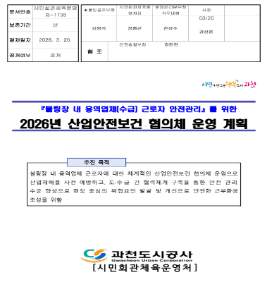 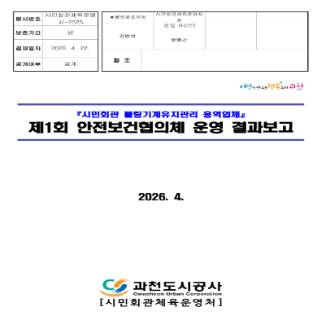 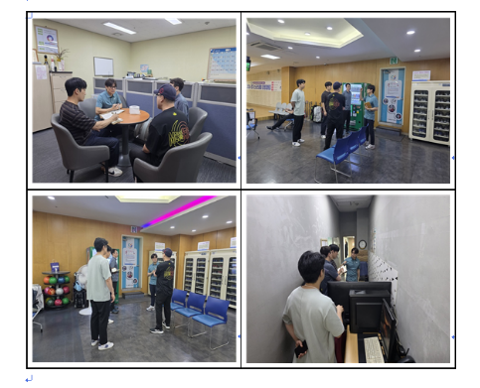
제 안 서
기본 정보
 | 제 안 자 | 김범석
 | 소속부서 | 시민회관체육운영처 볼링골프부
 | 직 급 | 체육4급
 | 제 안 명 | 안전사고 예방을 위한 볼링장 산업안전보건위원회 운영
 | 제안구분 | 지정제안
 | 분 야 | 안전
 | 실행부서 | 시민회관체육운영처 볼링골프부
제안 내용
배 경 |  | ○ 볼링장 운영 과정에서 시설관리 및 장비운영 등을 담당하는 용역업체 근로자의 안전사고 예방을 위해서는 과천도시공사와 용역업체 간 긴밀한 협력과 지속적인 안전관리 체계 구축이 필요함 ○ 정기적인 산업안전협의체를 운영하여 현장의 위험요인을 공동으로 발굴·점검하고 개선사항을 지속 적으로 관리함으로써 안전사고를 사전에 예방하고자 함
추진내용 |  | ○ 과천도시공사와 볼링장 용역업체 간 산업안전협의체 정기 운영(월1회) ○ 볼링장 용역업체 소속 대표, 근로자 및 과천도시공사 볼링장 직원으로 구성 ○ 현장 중심의 위험요인 발굴 및 안전점검 실시 ○ 위험요인 개선 및 조치사항 지속 관리 ○ 안전의식 제고 및 협력체계 강화
기대효과 |  | ○ 공사와 용역업체가 함께 참여하는 현장 중심의 안전관리체계 구축 ○ 작업환경 및 시설·장비의 위험요인 사전 발굴을 통한 안전사고 예방 ○ 위험요인에 대한 신속한 개선 및 지속적인 사후관리를 통한 유사사고 재발 방지 ○ 용역근로자의 안전의식 향상 및 자율적인 안전관리 문화 정착 ○ 공사와 용역업체 간 안전관리 협업 강화를 통한 안전하고 쾌적한 볼링장 운영환경 조성
첨부 자료(사진, 현황자료 등)

